1. Tạo repository
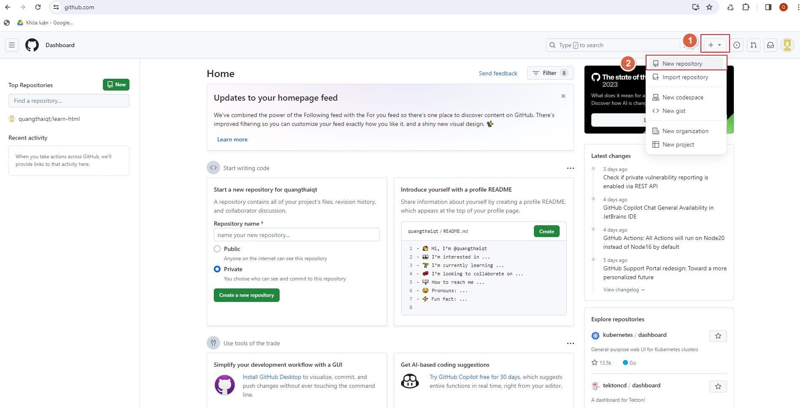
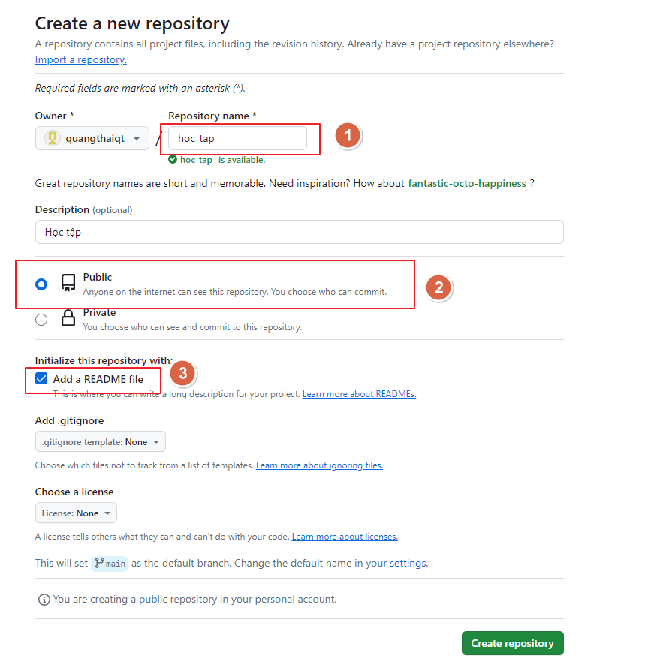
Repository (kho chứa) nghĩa là nơi mà bạn sẽ lưu trữ mã nguồn và một người khác có thể sao chép (clone) lại mã nguồn đó nhằm làm việc. Repository có hai loại là Local Repository (Kho chứa trên máy cá nhân) và Remote Repository (Kho chứa trên một máy chủ từ xa).

2. clone
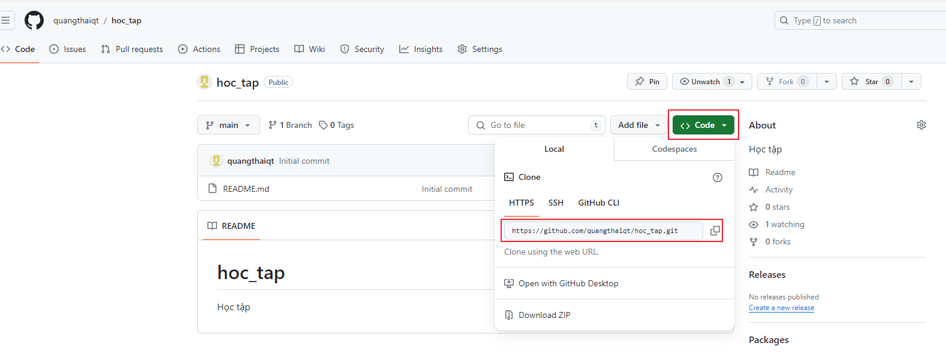
clone cái kho chứa này về máy của mình bằng lệnh git clone địa_chỉ
Ví dụ: git clone https://github.com/quangthaiqt/hoc_tap.git

